상품제안서
스트랩 노트북 파우치 (15인치) | 상품코드: F15931

 |  |  |  |  |  |  | 02-412-0044 | www.easy1.co.kr
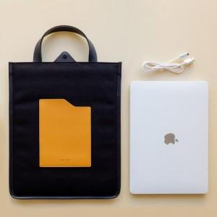 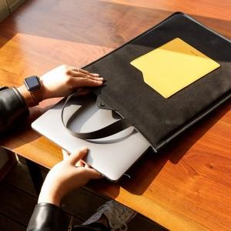 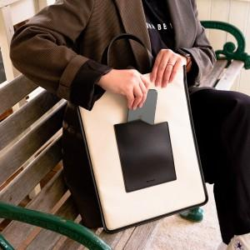

【상세/제작정보】

【인쇄/포장옵션】 | 불박 / 포장불가능

【공급단가】 | 수량 | 100~ | 300~ | 500~ | 2,000~ | 10,000~
*VAT별도 | 단가 | 16,240원 | 15,660원 | 15,080원 | 13,920원 | 14,500원

【상품 URL】 | https://dev.easy1.co.kr:443/src/goods_detail.php?gdno=15931

